关系图
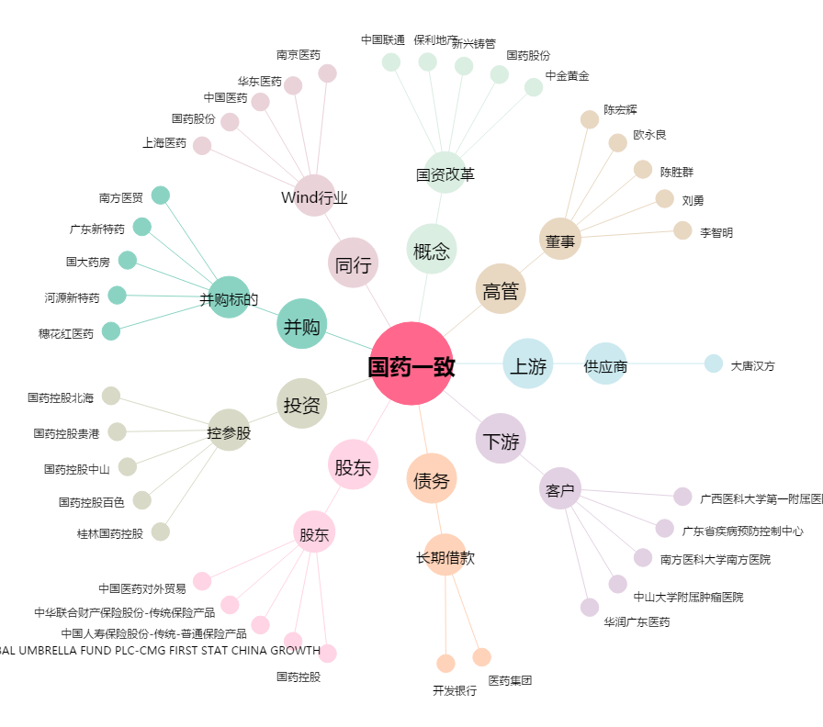
国药一致[000028.SZ] - 关系概览图

